项目账号
序号 | 项目名称 | 账号 | 密码 | 网址
1 | SvN | heel | heel789
2 | 项目开户 | xinykjfx | 123456 | http://fxx.xinykj.com/agent/
3 | 项目授权 | admin | xinykjqwer321 | http://fxx.xinykj.com/
4 | 阿里云数据库 | xinykjfx | xinykj123 | https://dms-rds.aliyun.com/main.do?token=d87e1b8b-23d5-44e1-acbf-1499500d980c
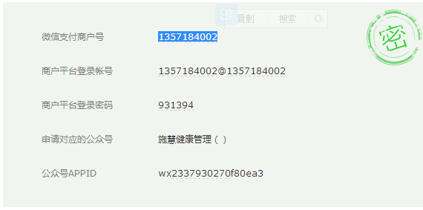
5 | 团队管理OS | heenlin@126.com | 198734z | https://team.oschina.net/hnxykj/issues
6 | 云创公社测试库 | 云创公社 | 123456 | http://yunckj.xinykj.com/member/login.php
8 | 云创公社正式库 | 云创公社 | 2016YCgs | http://mall.gzbzycgs.com/member/ | http://mall.gzbzycgs.com/api/yn4iagrt5n/shop/
10 | 逛家家 | 逛家家商城 | 125928 | http://gjj.xinykj.com
11 | 宜商城 | 宜商城 | 123456 | http://fxx.xinykj.com/abc/sys.php?m=Login
12 | 福生众创 | 福生众创 | 789789 | http://fxx.xinykj.com/abc/sys.php?m=Login
 | 悟空云网 | 悟空云网 | 123456 | http://fxx.xinykj.com/abc/sys.php?m=Login
 | 爱艾久 | 艾艾灸 | 123456 | http://fxx.xinykj.com/abc/sys.php?m=Login
13 | 力菲商城 | 力菲商城 | 86510edc | http://fxx.xinykj.com/abc/sys.php?m=Login
 | 麦点农业 |  | 123456 | http://fxx.xinykj.com
 | 麦点 |  | 123456 | http://fxx.xinykj.com
 | 创富彩虹 |  | 123456 | http://fxx.xinykj.com
 | 短信接口 | xinykj | xinykj123 | http://sms.sms.cn/

 | 微信支付配置URL |  |  | fxx.xinykj.com/pay/wxpay2/
 | 微信商户找回密码 |  |  | http://kf.qq.com/faq/120911VrYVrA1508253ayUvU.html
 | 微信商户找回密码进度查询 |  |  | http://kf.qq.com/service_list/index.html?tab=ing

 | 赢联 | zhaogh@xinykj.com | xinykj123 | 开通微信支付
 | 微湘连 | server@xinykj.com | xinykj123
 | 心源科技 | weixin@xinykj.com | xinykj123 | 开通微信支付
 | 神马购 | 3052891987@qq.com | gogogo123

 | 配置账本 |  |  | http://fxxx.xinykj.com/member/shop/balance_type_config.php
 | 配置分销中心显示账本 |  |  | http://fxxx.xinykj.com/member/shop/distribute_menu.php
 | 二维码 | 156 |  | /alidata/www/new_js/data/temp
 | 装二维码图片 | 156 |  | /alidata/www/new_js/data/avatar

 | 彩虹报单 | lgj168 | lz520520 | https://member.blgm.hk
 | 麦点 | 上级给下级注册

微信配置
微信支付 | fxx.xinykj.com/pay/wxpay2/

 | 基本配置
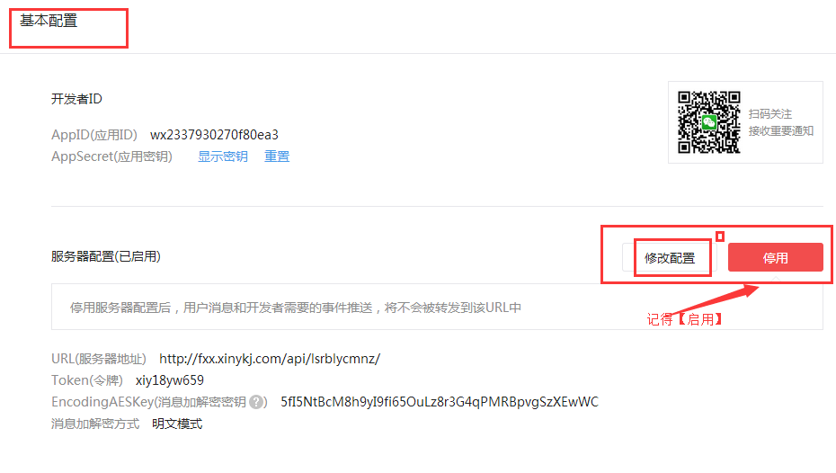

 |  |  |  |  | fxx.xinykj.com

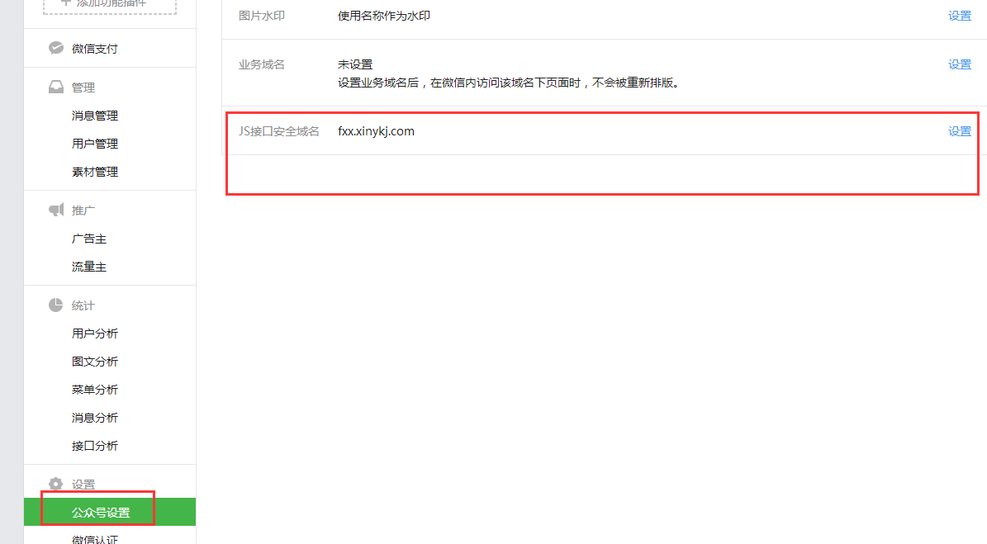

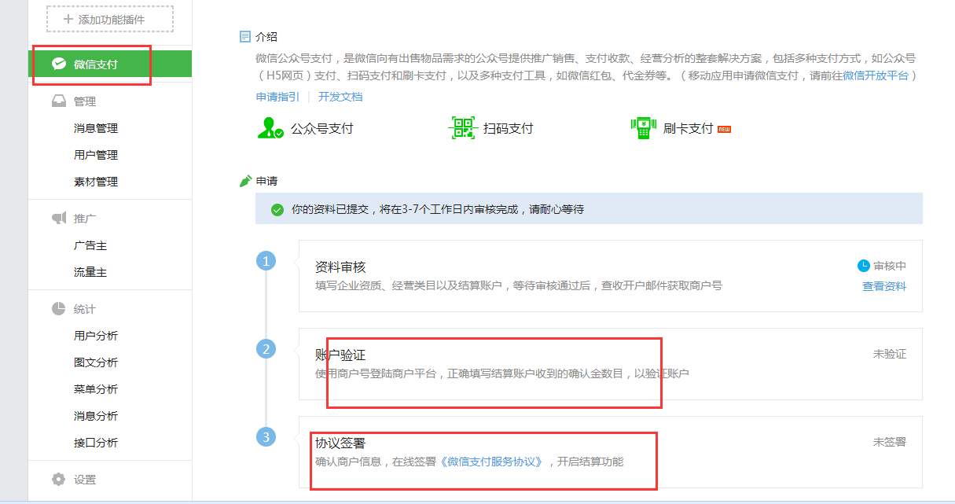

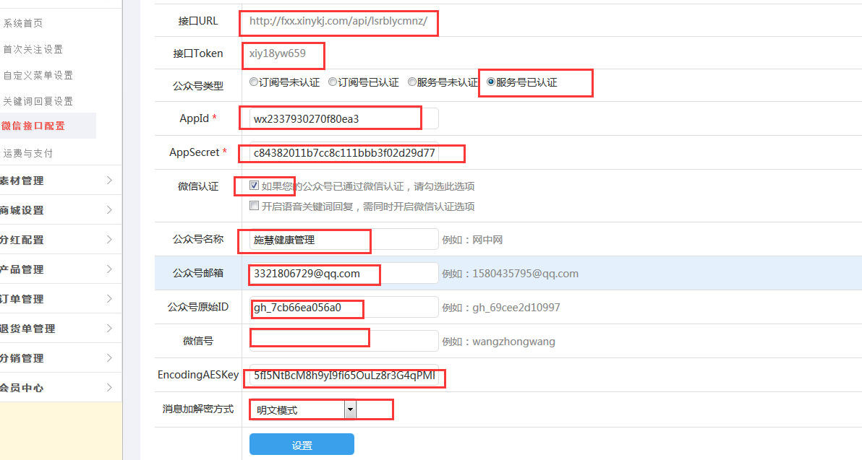

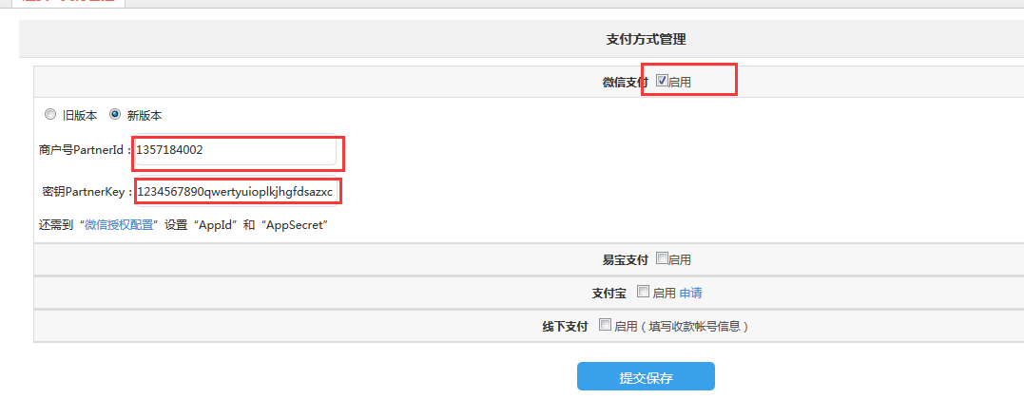

 |  |  |  | fxx.xinykj.com/pay/wxpay2/

 |  |  | #NAME? | #NAME?

 |  | 123456789123456789qwertyuioplkjh

